Origen y Aplicación de recursos
CONSEJO NACIONAL PARA INVESTIGACIONES CIENTÍFICAS Y TECNOLÓGICAS
MODIFICACIÓN PRESUPUESTARIA 01-2020
DETALLE DE ORIGEN Y APLICACION DE RECURSOS
En millones de colones

 | ORIGEN DE LOS RECURSOS |  |  |  | APLICACIÓN DE RECURSOS
 | SUBPARTIDAS | FF | MONTO |  | SUBPARTIDAS | FF | MONTO

Programa 1 |  |  |  | Programa 1
0.03.04 | Salario escolar | 001 (Ley 5048) | 3.00 | 0.02.01 | Tiempo extraordinario | 001 (Ley 5048) | 1.00
 |  |  |  | 6.03.99 | Otras prestaciones | 001 (Ley 5048) | 2.00

Programa 2 |  |  |  | Programa 2
0.03.04 | Salario escolar | 001 (Ley 5048) | 5.00 | 0.01.05 | Suplencias | 001 (Ley 5048) | 1.00
 |  |  |  | 0.02.01 | Tiempo extraordinario | 001 (Ley 5048) | 3.00
 |  |  |  | 6.03.99 | Otras prestaciones | 001 (Ley 5048) | 1.00

Programa 2 |  |  |  | Programa 2
1.04.01 | Servicios en ciencias de la salud | 001 (Ley 5048) | 0.04 | 1.99.02 | Intereses moratorios y multas | 001 (Ley 5048) | 0.04

Programa 3 |  |  |  | Programa 3
6.05.01 | Transferencias corrientes a empresas privadas | 001 (Ley 7169) | 200.00 | 6.01.03 | Transferencias corrientes a Instituciones Descentralizadas | 001 (Ley 7169) | 200.00

 | TOTAL |  | 208.04 |  |  |  | 208.04

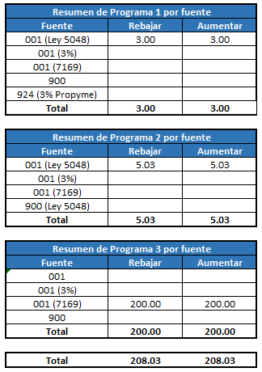
 |  |  |  |  |  |  |  | Resumen de Programa 1 por fuente
 |  |  |  |  |  |  |  | Fuente | Rebajar | Aumentar
 |  |  |  |  |  |  |  | 001 (Ley 5048) | 3.00 | 3.00
 |  |  |  |  |  |  |  | 001 (3%)
 |  |  |  |  |  |  |  | 001 (7169)
 |  |  |  |  |  |  |  | 900
 |  |  |  |  |  |  |  | 924 (3% Propyme)
 |  |  |  |  |  |  |  | Total | 3.00 | 3.00

 |  |  |  |  |  |  |  | Resumen de Programa 2 por fuente
 |  |  |  |  |  |  |  | Fuente | Rebajar | Aumentar
 |  |  |  |  |  |  |  | 001 (Ley 5048) | 5.04 | 5.04
 |  |  |  |  |  |  |  | 001 (3%)
 |  |  |  |  |  |  |  | 001 (7169)
 |  |  |  |  |  |  |  | 900 (Ley 5048)
 |  |  |  |  |  |  |  | Total | 5.04 | 5.04

 |  |  |  |  |  |  |  | Resumen de Programa 3 por fuente
 |  |  |  |  |  |  |  | Fuente | Rebajar | Aumentar
 |  |  |  |  |  |  |  | 001
 |  |  |  |  |  |  |  | 001 (3%)
 |  |  |  |  |  |  |  | 001 (7169) | 200.00 | 200.00
 |  |  |  |  |  |  |  | 900
 |  |  |  |  |  |  |  | Total | 200.00 | 200.00

 |  |  |  |  |  |  |  | Total | 208.04 | 208.04

